1、2021年度绩效考评说明
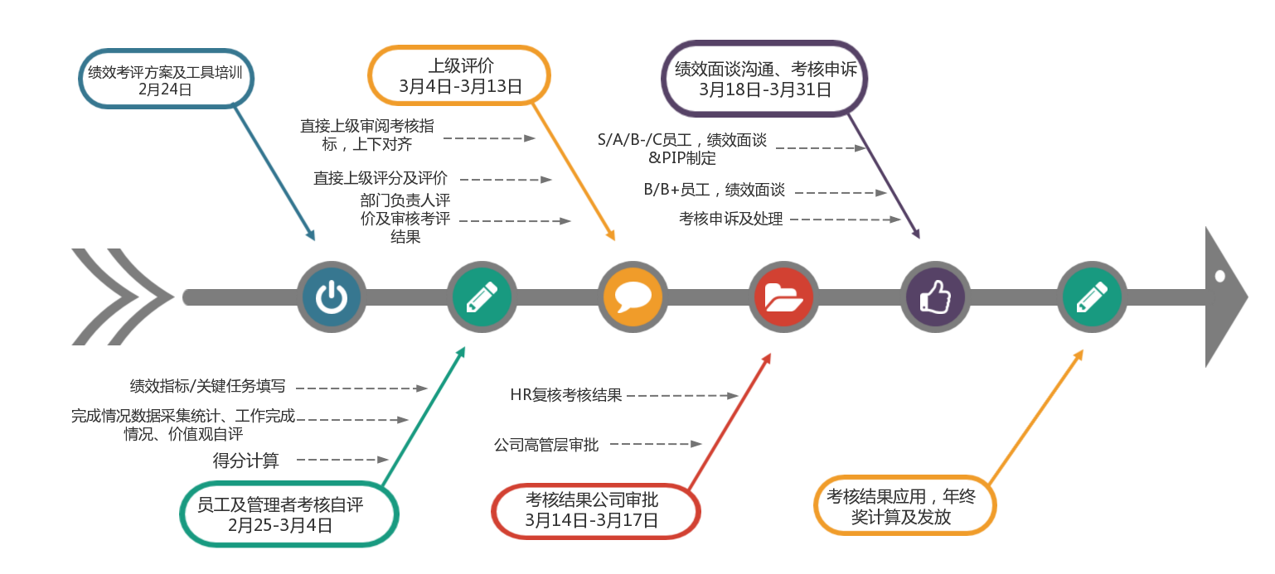
一、2021年度绩效考核的目的及导向
客观、公正的衡量组织绩效及岗位年度绩效考核结果，对绩优员工及管理者的年度工作贡献进行衡量和有效激励，实施优胜劣汰机制。
二、2021年度绩效考核的对象及周期
1、2021年度绩效考核对象：2022年1月1日前入职，且截止至2022年3月31日前仍然在职的员工；以及截止至2022年3月31日前已离职，但2021年在司时长≥9个月的员工；临时工、劳务工、实习生、兼职工等不参与公司年度考评。 2、考核周期：2021年1月1日—12月31日。
三、VeSync集团（中国）员工2021年度绩效考核等级
绩效等级 | S（标杆） | A（优秀） | B+（良好） | B（合格） | B-（待改进） | C（待淘汰）
等级描述 | 综合表现远远超出预期工作要求，成为部门标杆 | 综合表现高于预期工作要求，工作表现优秀 | 综合表现略高于预期要求，工作表现良好 | 综合表现达到预期要求 | 综合表现低于预期要求，待改进 | 综合表现远远低于预期要求，待淘汰
所占比例 | ≤20% |  | —— |  | ≤10%
备注：当员工或管理者价值观中的任一维度评分＜60时，绩效不得评定为B及以上等级。当任一维度价值观评分<60分，或≥80分时员工直接上级需给出被考核人价值观行为表现具体案例举证说明。
四、VeSync集团（中国）2021年度绩效考评工作时间安排

